企画書
要求分析／企画書 | システム名 | 作成者 | 作成日 | ページ

試験時は提出不要

機能要求
要求分析／機能要求 | システム名 | 作成者 | 作成日 | ページ

試験時は提出不要

システム構成図
要求分析／システム構成図 | システム名 | 作成者 | 作成日 | ページ

試験時は提出不要

ドメインモデル
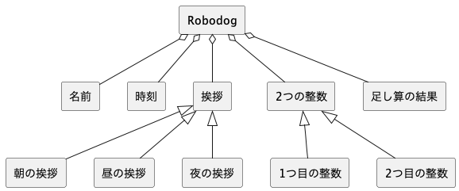
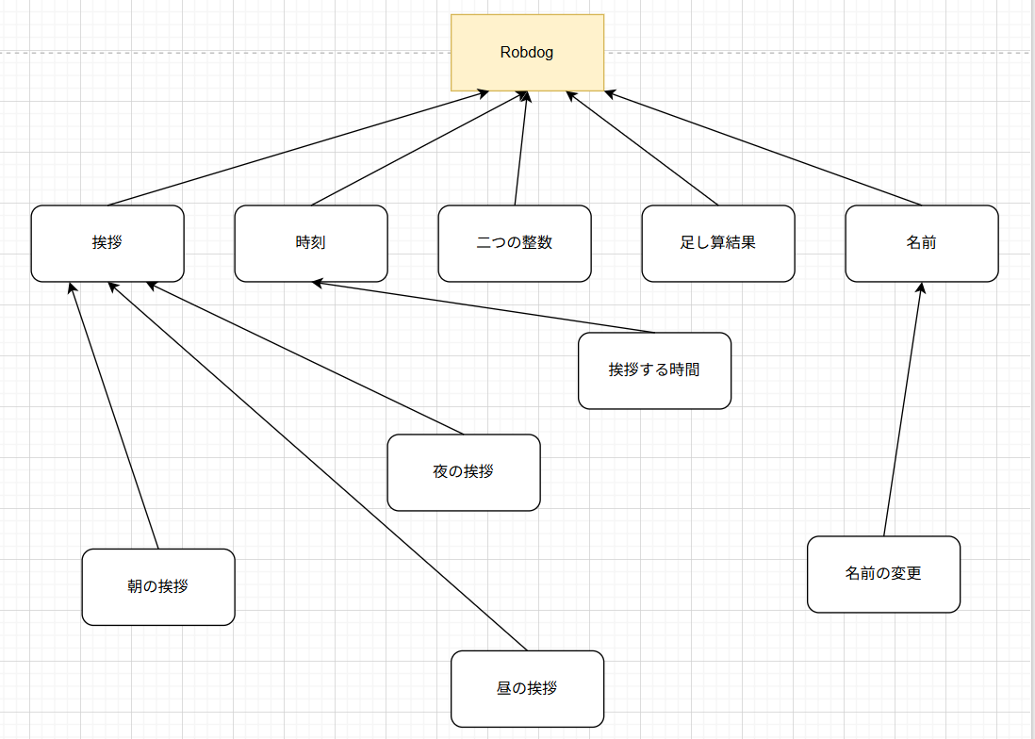
要求分析／ドメインモデル | システム名 | 作成者 | 作成日 | ページ
 | Robodog | にしはらたくみ | 2025-09-16

ユースケースモデル
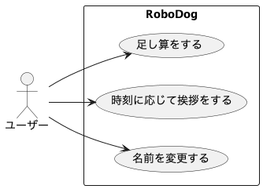
要求分析／ユースケースモデル | システム名 | 作成者 | 作成日 | ページ
 | Robodog | Group2-1 ◯◯ ◯◯ | 2025-09-16

ロバストネス図（名前変更）
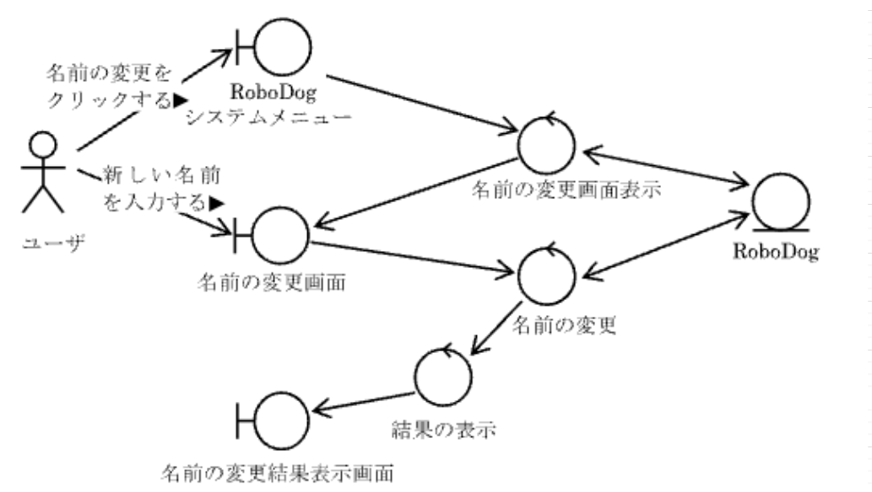
予備設計／ロバストネス図 | システム名 | 作成者 | 作成日 | ページ
 | Robodog | Group2-1 ◯◯ ◯◯ | 2025-09-16
 | ユースケース名
 | 名前変更

シーケンス図（名前変更）
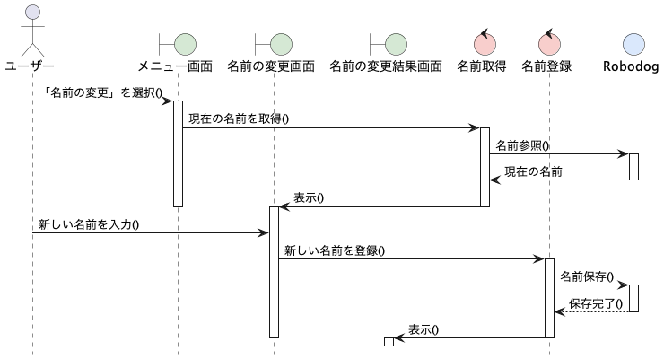
詳細／シーケンス図 | システム名 | 作成者 | 作成日 | ページ
 | Robodog | Group2-1 ◯◯ ◯◯ | 2025-09-16
 | ユースケース名
 | 名前変更

ロバストネス図（挨拶）
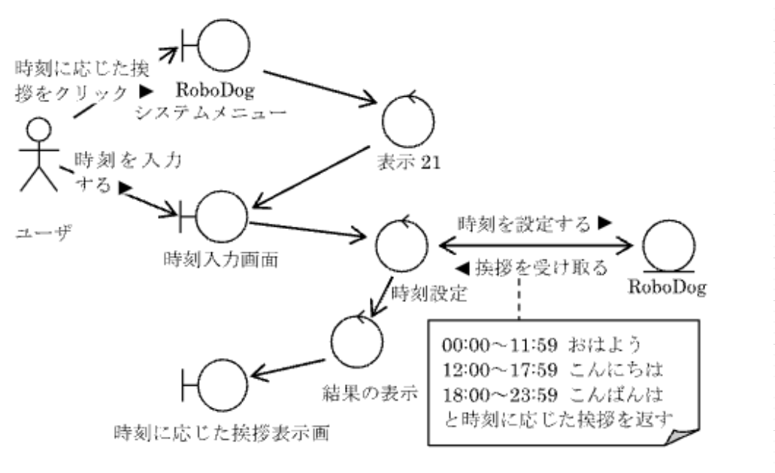
予備設計／ロバストネス図 | システム名 | 作成者 | 作成日 | ページ
 | Robodog | Group2-1 ◯◯ ◯◯ | 2025-09-16
 | ユースケース名
 | 挨拶

シーケンス図（挨拶）
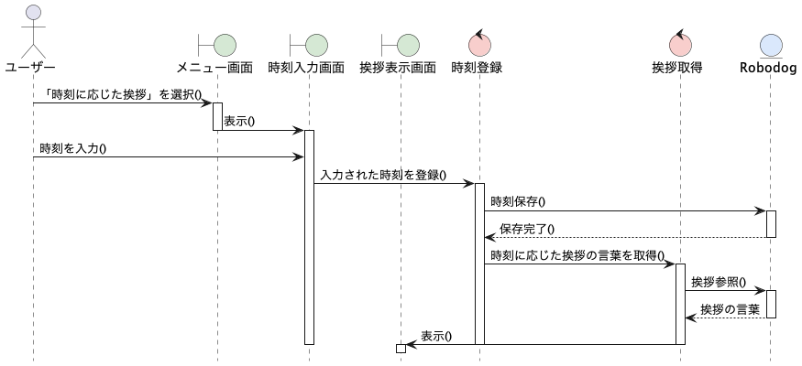
詳細／シーケンス図 | システム名 | 作成者 | 作成日 | ページ
 | Robodog | Group2-1 ◯◯ ◯◯ | 2025-09-16
 | ユースケース名
 | 挨拶

ロバストネス図（足し算)
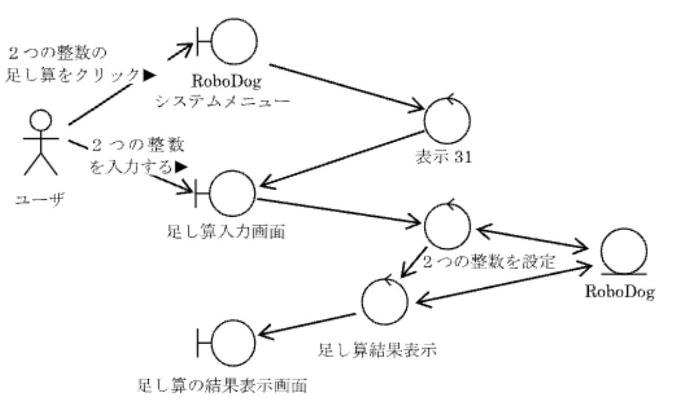
予備設計／ロバストネス図 | システム名 | 作成者 | 作成日 | ページ
 | Robodog | Group2-1 ◯◯ ◯◯ | 2025-09-16
 | ユースケース名
 | 足し算

シーケンス図（足し算）
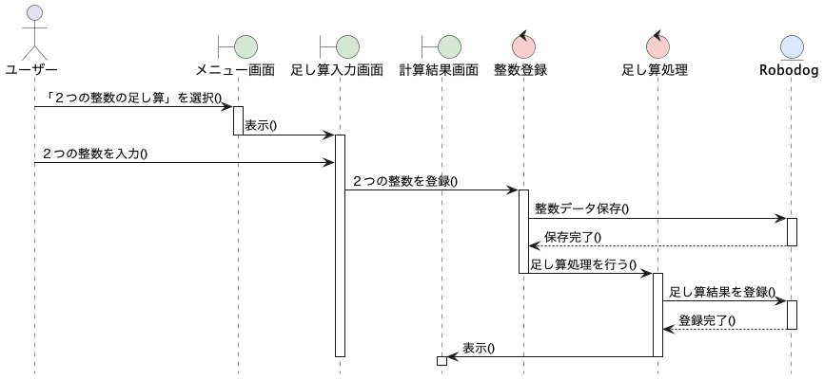
詳細／シーケンス図 | システム名 | 作成者 | 作成日 | ページ
 | Robodog | Group2-1 ◯◯ ◯◯ | 2025-09-16
 | ユースケース名
 | 足し算

クラス図（No.○✕）
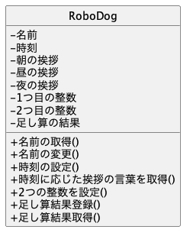
要求分析／クラス図 | システム名 | 作成者 | 作成日 | ページ
 | Robodog | Group2-1 ◯◯ ◯◯ | 2025-09-16

画面遷移図（UC_）
要求分析／画面遷移図 | システム名 | 作成者 | 作成日 | ページ

 | ユースケース名

試験時は提出不要

